Опросный лист
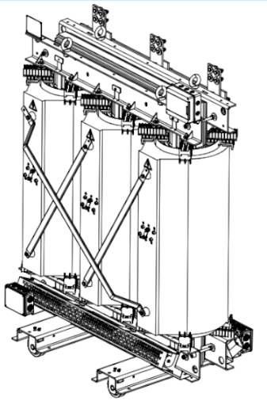

 |  | ООО "Проектэлектротехника" Россия, Чувашская республика, г. Шумерля, ул. Щербакова, д.60 тел.:+7 (8352) 23-70-20 e-mail: petinfo@pr-t.ru www.transformer.pr-t.ru

Опросный лист №
На силовой трехфазный распределительный трансформатор с литой изоляцией

Мощность, кВА |  |  | Частота сети, Гц
Напряжение ВН, кВ |  |  | Класс нагревостойкости
Напряжение НН, кВ |  |  | Материал обмоток
Схема соединения обмоток |  |  | Степень защиты
Напряжение КЗ, % |  |  | Климатич. исполнение
Регулировка напряжения |  |  | Сейсмостойкость, баллов
Глубина регулирования |  |  | Высота установки, м

Исполнение по вводам: |  |  | Дополнительное оборудование:
"ДРУГОЕ ИСПОЛНЕНИЕ" |  |  | Реле тепловой защиты | без реле
 |  |  | Исполение тепловой защиты | шкаф на трансформаторе
 |  |  | Контроль температуры магнитопровода | Нет
 |  |  | Принудительная вентиляция | Нет
 |  |  | Катки | Нет
 |  |  | Виброопоры | Нет
 |  |  | Упаковка трансформатора | Стрейтч-пленка
 |  |  | КОЛИЧЕСТВО ТРАНСФОРМАТОРОВ | 0

Дополнительные требования:

Укажите какую информацию Вам хотелось бы получить:

Ваши данные:
 | Название организации:….
 | Адрес организации:……….

 | ИНН / КПП…………………..
 | Контактное лицо:………….
 | Телефон:……………………
 | e-mail:……………………….

Опросный лист можно отправить на нашу электронную почту petinfo@pr-t.ru
Наш менеджер свяжется в самый кратчайший срок.

Технические характеристики
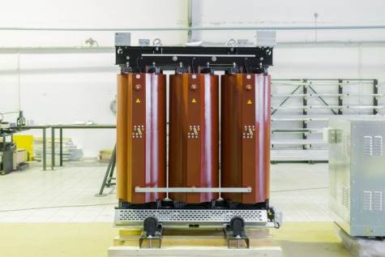

Технические характеристики трансформаторов ПЭТ
Стандартная серия 6 (10)/0,4 кВ, схемы соединения обмоток: D/Y, Y/Y, материал - AL, IP00
Мощность, кВА | Uk, % | Рхх, Вт | Ркз, Вт |  | Iхх, % | Масса, кг
 |  |  | при 75°С | при 115°С
16 | 4 | 140 | 390 | 445 | 4.6 | 250
25 | 2.5 | 185 | 445 | 500 | 2.9 | 275
40 | 2.5 | 235 | 705 | 795 | 2.7 | 290
63 | 2.5 | 335 | 910 | 1,030 | 2.1 | 495
100 | 3.5 | 415 | 1,645 | 1,860 | 1.4 | 540
160 | 6 | 495 | 2,480 | 2,800 | 0.8 | 725
250 | 6 | 700 | 3,235 | 3,655 | 0.7 | 925
400 | 6 | 890 | 4,605 | 5,200 | 0.5 | 1,235
630 | 6 | 1,240 | 6,185 | 6,985 | 0.4 | 1,665
800 | 6 | 1,680 | 7,880 | 8,900 | 0.4 | 1,970
1,000 | 6 | 1,890 | 9,475 | 10,700 | 0.4 | 2,400
1,250 | 6 | 2,200 | 12,040 | 13,600 | 0.4 | 2,715
1,600 | 6 | 2,350 | 13,645 | 15,400 | 0.4 | 3,395
2,000 | 6 | 3,300 | 16,600 | 18,750 | 0.3 | 4,155
2,500 | 7.5 | 3,450 | 19,125 | 21,600 | 0.2 | 4,780
3,150 | 8 | 4,800 | 24,000 | 27,100 | 0.2 | 5,625

В стандартную комплектацию распределительных трансформаторов входят следующие элементы:
- переключатель ПБВ;
- температурное реле;
- датчики температуры 3 шт.;
- транспортировочные колеса;
- рым-болты для подъема и перевозки;
- протокол ПСИ;
- руководство по эксплуатации;
- паспорт;
- сертификаты соответствия;
- инструкция по установке и запуску в эксплуатацию.

 |  | В стандартную комплектацию распределительных трансформаторов входят следующие элементы:
 |  | переключатель ПБВ;
 |  | температурное реле;
 |  | датчики температуры 3 шт.;
 |  | транспортировочные колеса;
 |  | рым-болты для подъема и перевозки;
 |  | протокол ПСИ;
 |  | руководство по эксплуатации;
 |  | паспорт на распределительный трансформатор;
 |  | сертификаты соответствия;
 |  | инструкция по установке и запуску в эксплуатацию.

